3F pop (15-64) DR
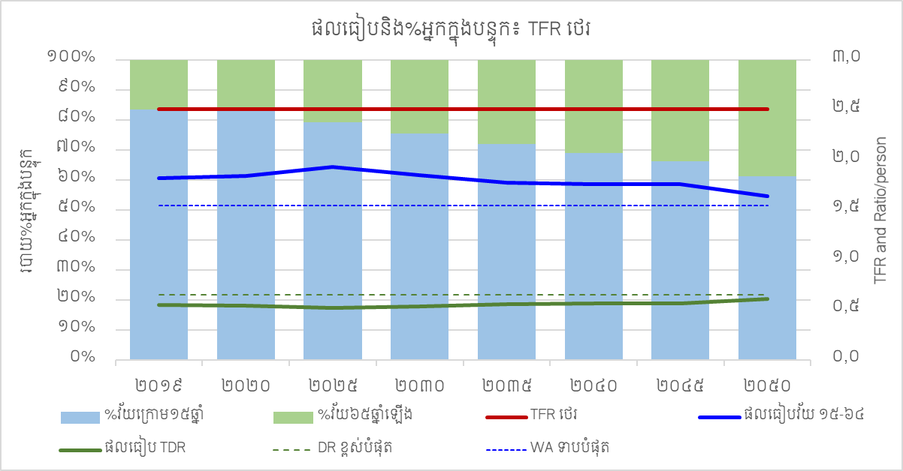
 | ​TFR | ចំនួនប្រជាជន (TFR អាច) |  |  |  |  |  | ចំនួនប្រជាជន (TFR ថយយឺត) |  |  |  |  | C. ផលធៀបនិងភាគរយអ្នកក្នុងបន្ទុក៖ វ័យធ្វើការ ១៥-៦៤ឆ្នាំ និង TFR អាច |  |  | របាយភាគរយវ័យក្នុងបន្ទុក |  | TFR និងផលធៀបក្នុងមនុស្សម្នាក់ |  |  |  | D. ផលធៀបនិងភាគរយអ្នកក្នុងបន្ទុក៖ វ័យធ្វើការ ១៥-៦៤ឆ្នាំ និង TFR ថយយឺត |  | របាយភាគរយវ័យក្នុងបន្ទុក |  | TFR និងផលធៀបក្នុងមនុស្សម្នាក់
 | TFR អាច | ក្រោម១៥ឆ្នាំ | ១៥-៦៤ឆ្នាំ | ៦៥ឆ្នាំឡើង |  |  | TFR ថយយឺត | ក្រោម១៥ឆ្នាំ | ១៥-៦៤ឆ្នាំ | ៦៥ឆ្នាំឡើង |  |  | TFR អាច | ផលធៀបវ័យធ្វើការ | ផលធៀបវ័យក្នុងបន្ទុក | %វ័យក្រោម១៥ឆ្នាំ | %វ័យ៦៥ឆ្នាំឡើង | DR ខ្ពស់បំផុត | WA ទាបបំផុត |  | TFR ថយយឺត | ផលធៀបវ័យធ្វើការ | ផលធៀបវ័យក្នុងបន្ទុក | %វ័យក្រោម១៥ឆ្នាំ | %វ័យ៦៥ឆ្នាំឡើង | DR ខ្ពស់បំផុត | WA ទាបបំផុត
2019 | 2.51 | 4,765 | 10,373 | 940 | 16,079 | 2019 | 2.51 | 4,765 | 10,373 | 940 | 16,079 | 2019 | 2.51 | 1.82 | 0.55 | 84 | 16 | 0.65 | 1.55 | 2019 | 2.51 | 1.82 | 0.55 | 84 | 16 | 0.65 | 1.55
2020 | 2.41 | 4,765 | 10,594 | 979 | 16,338 | 2020 | 2.47 | 4,769 | 10,594 | 979 | 16,342 | 2020 | 2.41 | 1.84 | 0.54 | 83 | 17 | 0.65 | 1.55 | 2020 | 2.47 | 1.84 | 0.54 | 83 | 17 | 0.65 | 1.55
2025 | 2.16 | 4,643 | 11,687 | 1,248 | 17,578 | 2025 | 2.32 | 4,723 | 11,687 | 1,248 | 17,658 | 2025 | 2.16 | 1.98 | 0.50 | 79 | 21 | 0.65 | 1.55 | 2025 | 2.32 | 1.96 | 0.51 | 79 | 21 | 0.65 | 1.55
2030 | 1.94 | 4,598 | 12,487 | 1,652 | 18,736 | 2030 | 2.19 | 4,825 | 12,487 | 1,651 | 18,963 | 2030 | 1.94 | 2.00 | 0.50 | 74 | 26 | 0.65 | 1.55 | 2030 | 2.19 | 1.93 | 0.52 | 75 | 25 | 0.65 | 1.55
2035 | 1.74 | 4,407 | 13,279 | 2,077 | 19,763 | 2035 | 2.09 | 4,853 | 13,283 | 2,077 | 20,213 | 2035 | 1.74 | 2.05 | 0.49 | 68 | 32 | 0.65 | 1.55 | 2035 | 2.09 | 1.92 | 0.52 | 70 | 30 | 0.65 | 1.55
2040 | 1.56 | 4,085 | 14,049 | 2,491 | 20,625 | 2040 | 2.02 | 4,764 | 14,129 | 2,491 | 21,384 | 2040 | 1.56 | 2.14 | 0.47 | 62 | 38 | 0.65 | 1.55 | 2040 | 2.02 | 1.95 | 0.513 | 66 | 34 | 0.65 | 1.55
2045 | 1.40 | 3,732 | 14,664 | 2,888 | 21,283 | 2045 | 1.99 | 4,677 | 14,891 | 2,888 | 22,456 | 2045 | 1.40 | 2.22 | 0.45 | 56 | 44 | 0.65 | 1.55 | 2045 | 1.99 | 1.97 | 0.508 | 62 | 38 | 0.65 | 1.55
2050 | 1.25 | 3,362 | 14,661 | 3,705 | 21,728 | 2050 | 1.98 | 4,628 | 15,111 | 3,705 | 23,444 | 2050 | 1.25 | 2.07 | 0.48 | 48 | 52 | 0.65 | 1.55 | 2050 | 1.98 | 1.81 | 0.55 | 56 | 44 | 0.65 | 1.55
C. ផលធៀបនិងភាគរយអ្នកក្នុងបន្ទុក៖ វ័យធ្វើការ ១៥-៦៤ឆ្នាំ និង TFR អាច
D. ផលធៀបនិងភាគរយអ្នកក្នុងបន្ទុក៖ វ័យធ្វើការ ១៥-៦៤ឆ្នាំ និង TFR ថយយឺត
#REF!
 | 1 | 1 | 1 | 1 | 1 | 1 | 1
 | 1 | 1 | 1 | 1

